Головна
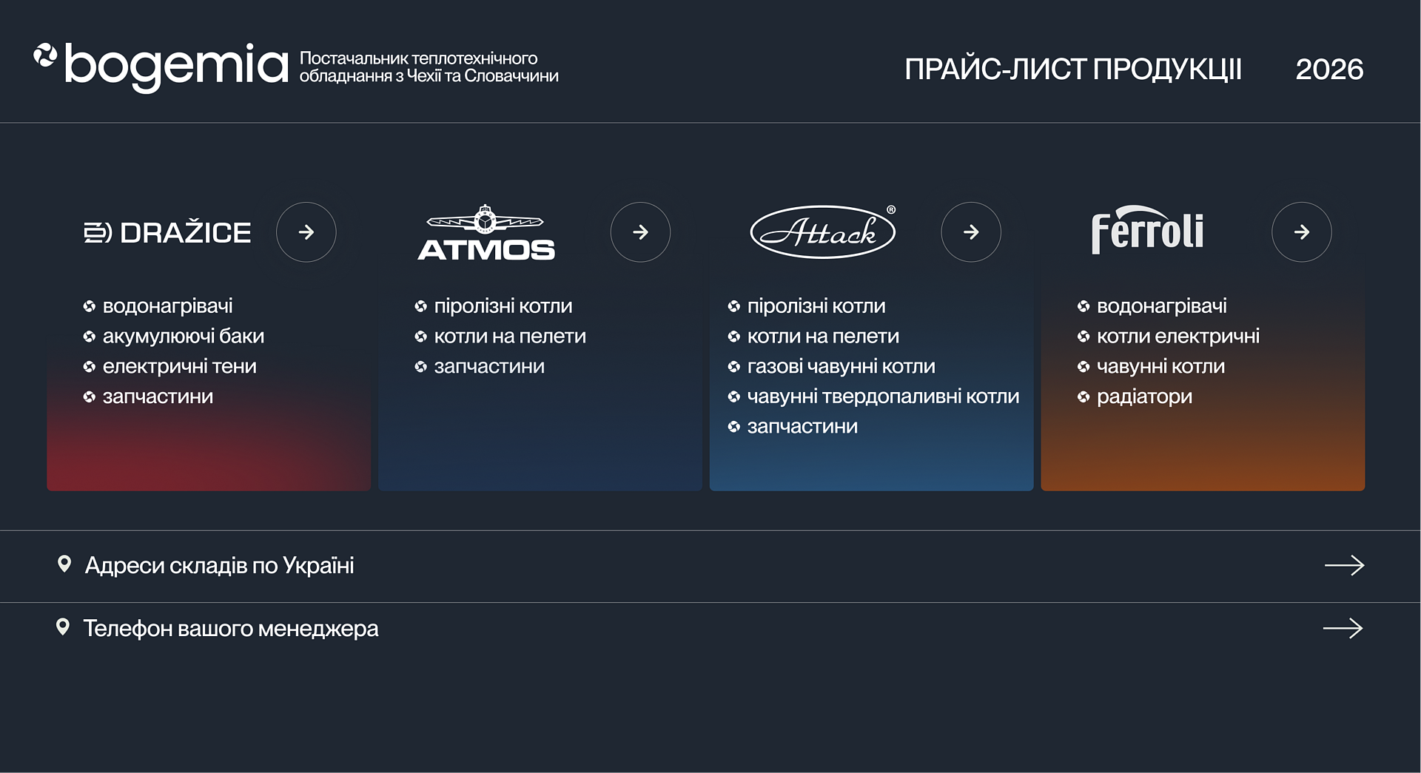


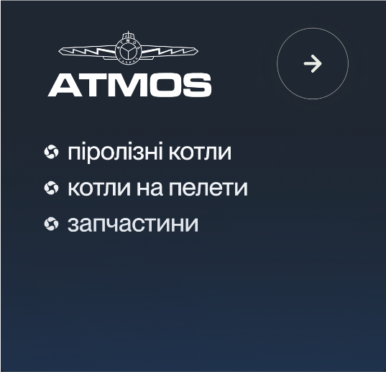
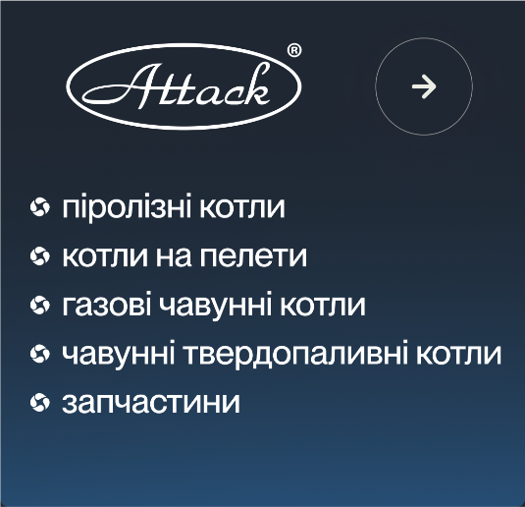


DZD
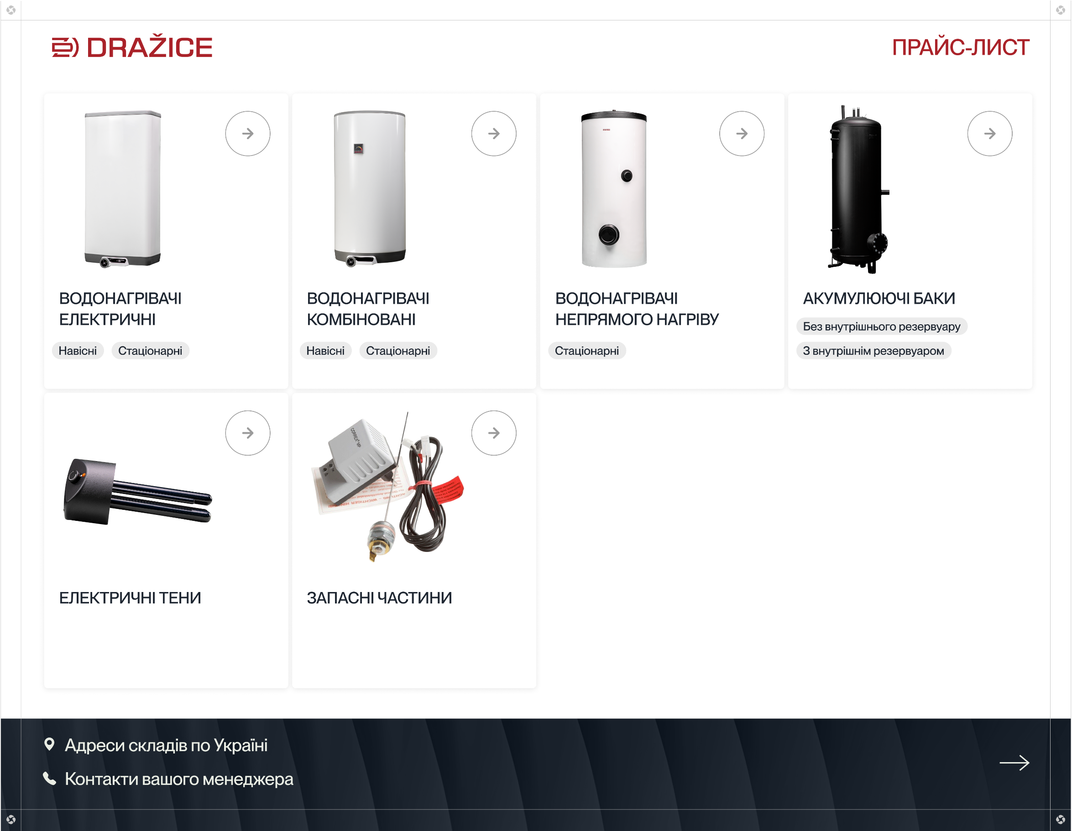

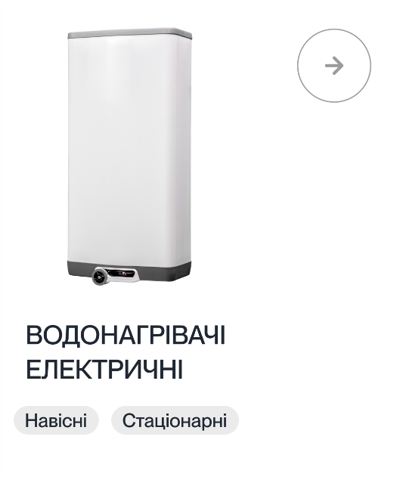
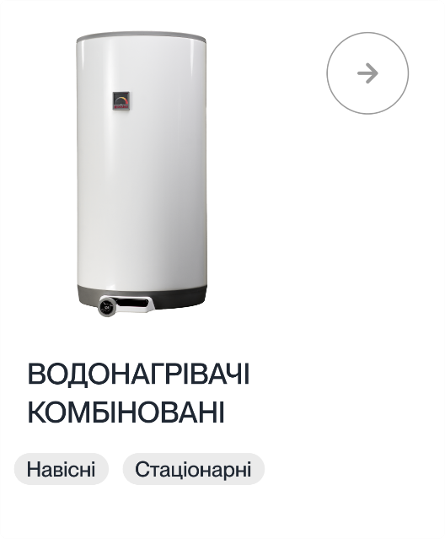
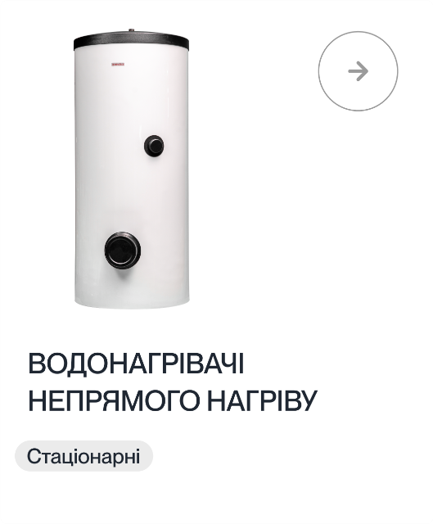
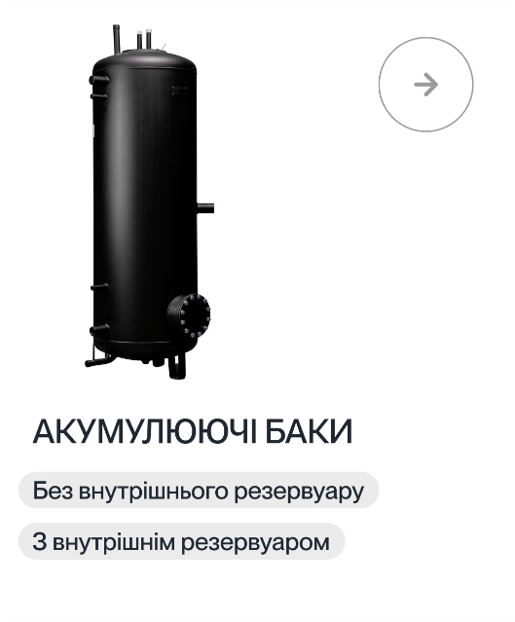

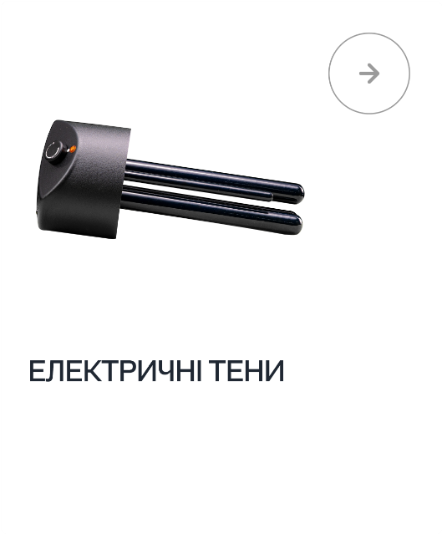
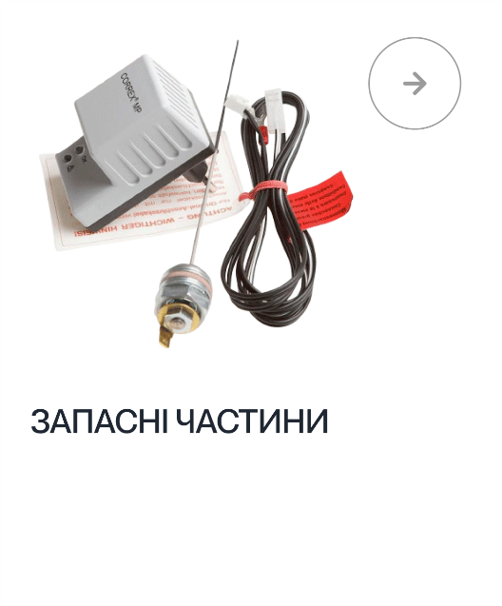

Atmos
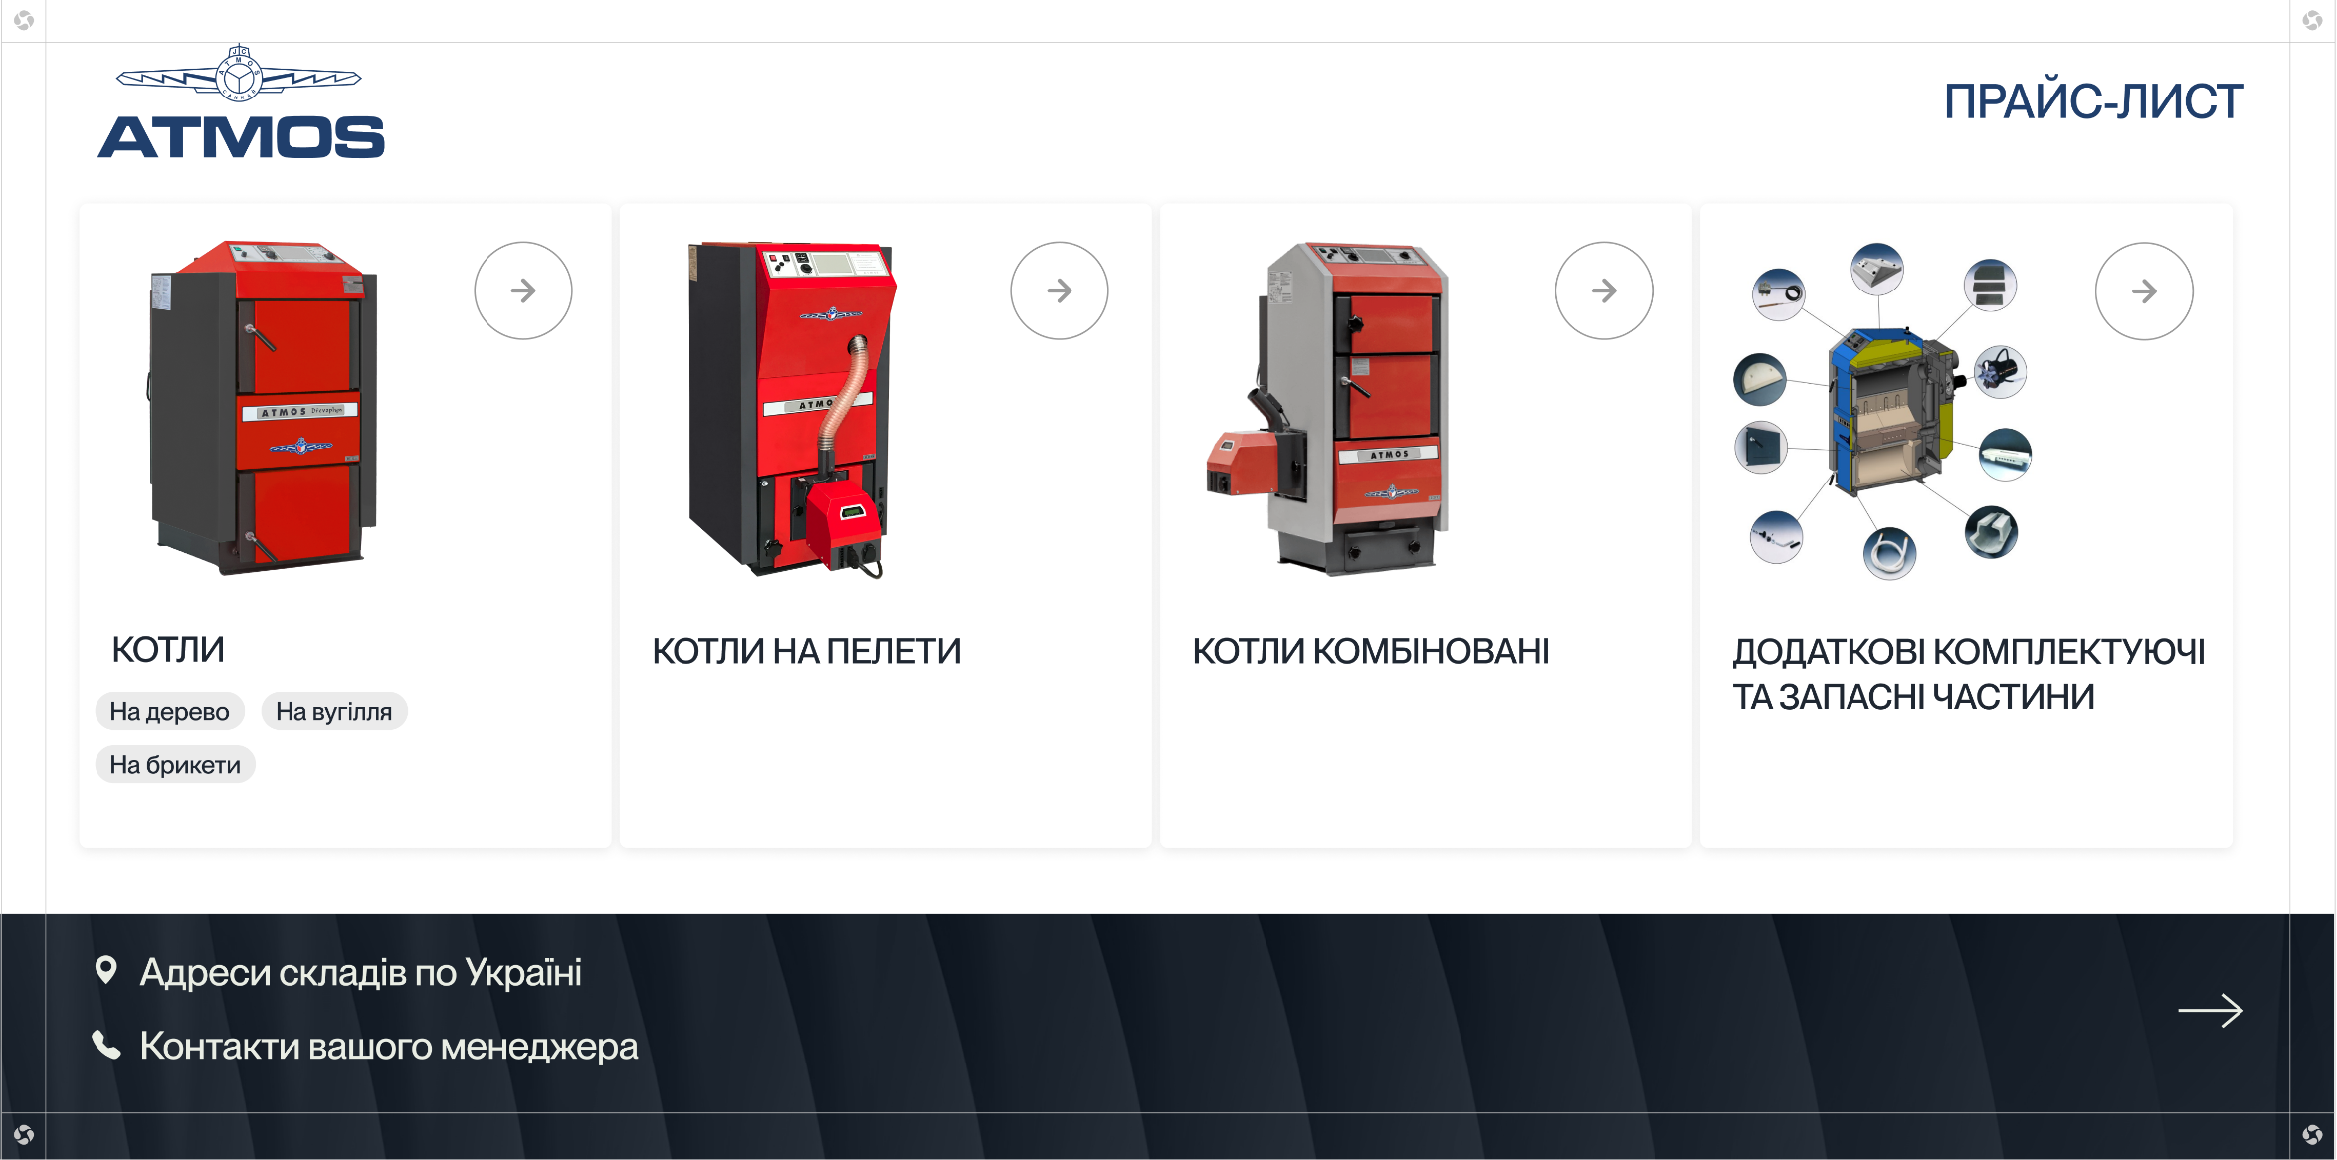

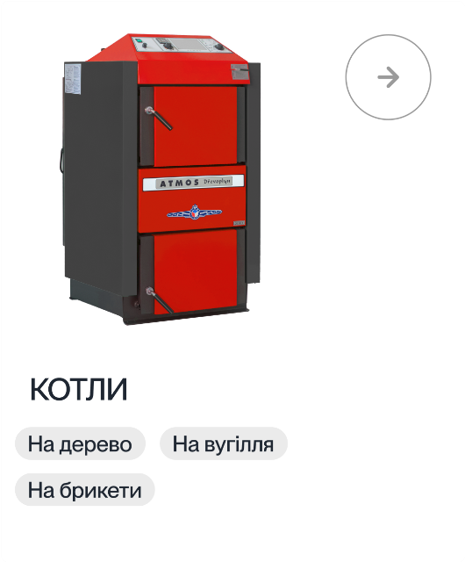
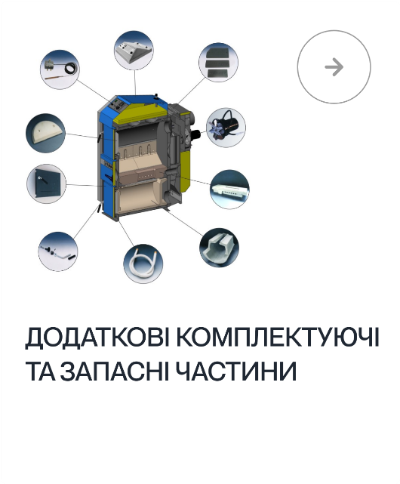
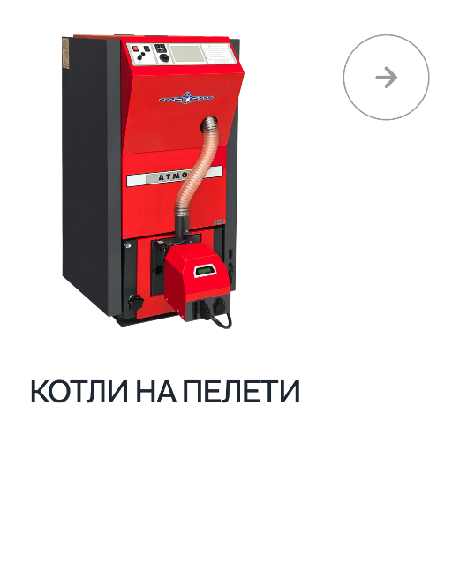
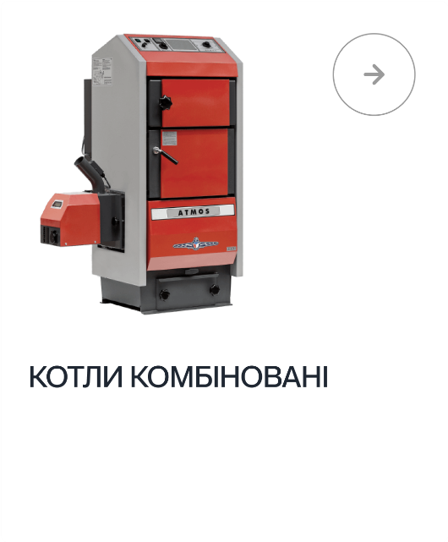

Attack
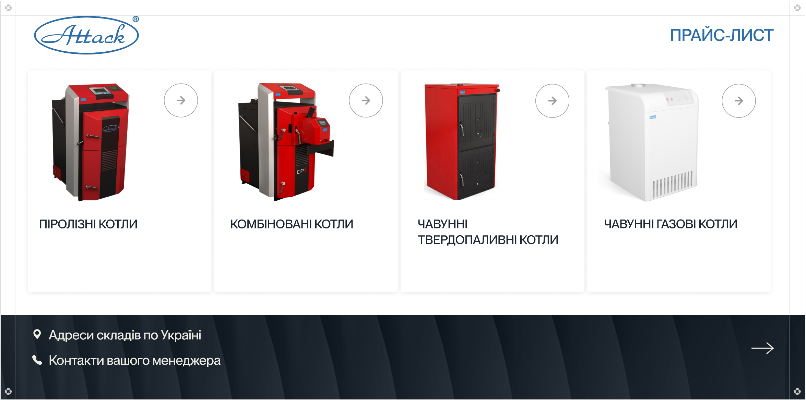

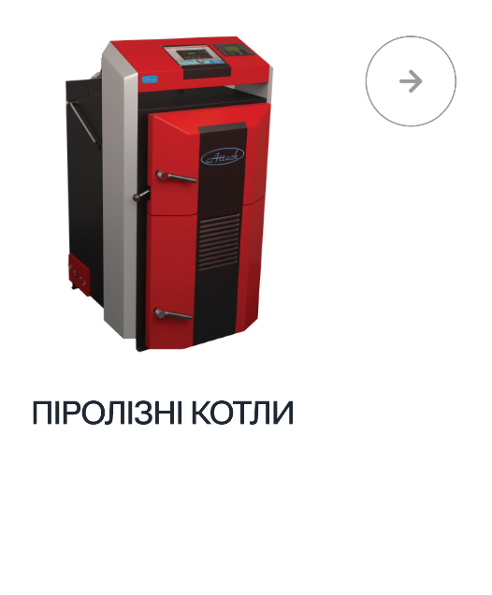
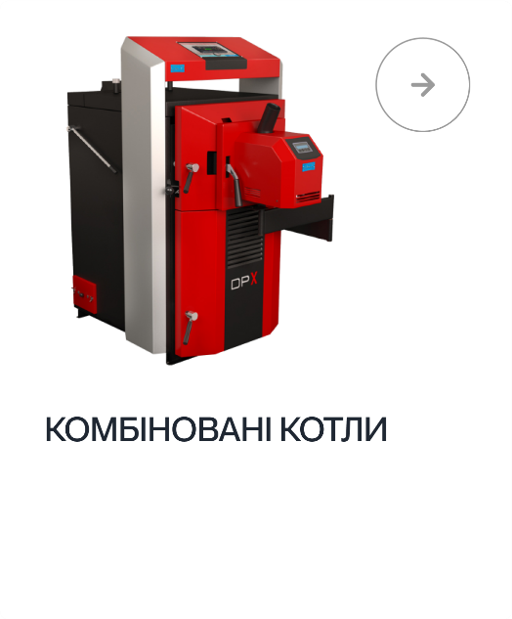
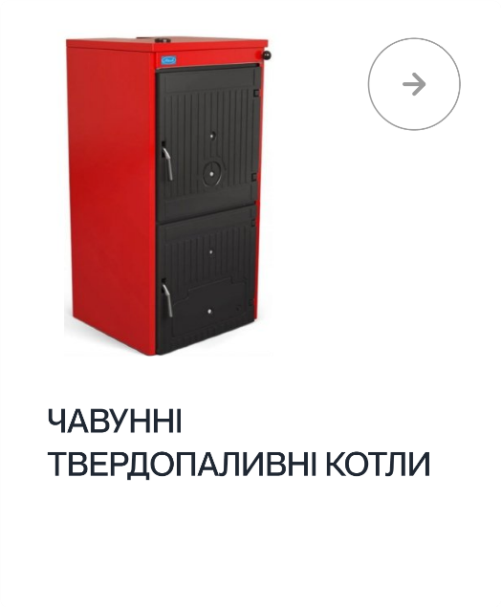
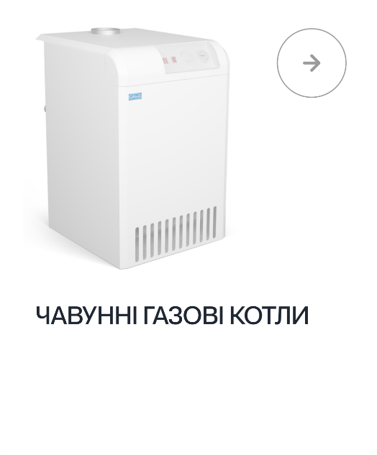

Attack.Піролізні котли
КОТЛИ ПІРОЛІЗНІ
Ціни вказані з ПДВ |  |  |  |  |  |  |  |  | від 07.04.2025
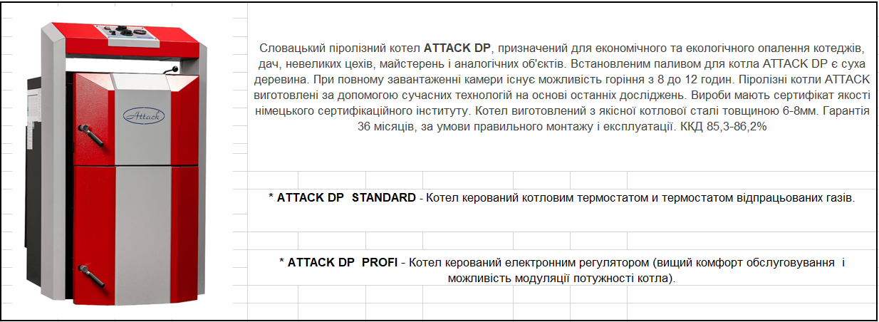

Код | Модель | Потужність (kW) | Об'єм камери спалювання м3 | Довжина камери спалювання мм | Висота мм | Ширина мм | Глибина мм | Вага кг | Прайсова ціна EURO
25DPNS | Піролізний котел ATTACK 25 DP STANDARD | 25 | 125 | 590 | 1240 | 700 | 1090 | 370 | 2591
25DPNP | Піролізний котел ATTACK 25 DP PROFI | 10-25 | 125 | 590 | 1240 | 700 | 1090 | 370 | 2790
35DPNS | Піролізний котел ATTACK 35 DP STANDARD | 35 | 158 | 690 | 1240 | 700 | 1190 | 405 | 3024
35DPNP | Піролізний котел ATTACK 35 DP PROFI | 14-35 | 158 | 690 | 1240 | 700 | 1190 | 405 | 3230
45DPNS | Піролізний котел ATTACK 45 DP STANDARD | 45 | 190 | 790 | 1240 | 700 | 1295 | 430 | 3800
45DPNP | Піролізний котел ATTACK 45 DP PROFI | 18-45 | 190 | 790 | 1240 | 700 | 1295 | 430 | 4007

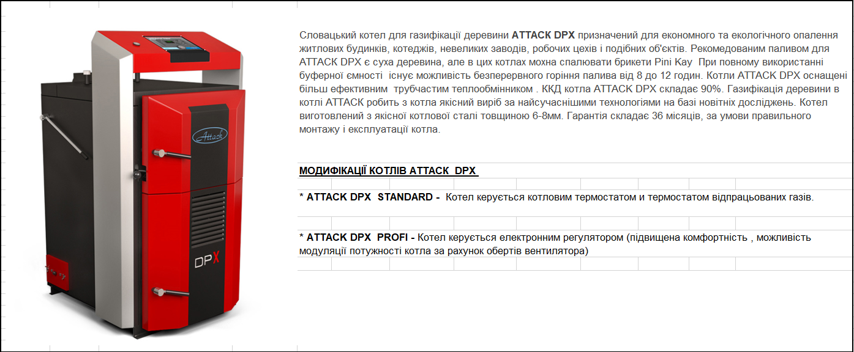

Код | Модель | Потужність (kW) | Об'єм камери спалювання м3 | Довжина камери спалювання мм | Висота мм | Ширина мм | Глибина мм | Вага кг | Прайсова ціна EURO
15DPXS | Піролізний котел ATTACK 15 DPX STANDARD | 15.00 | 82 | 350 | 1240 | 700 | 840 | 370 | 2925
15DPXP | Піролізний котел ATTACK 15 DPX PROFI | 7,5-15 | 82 | 350 | 1240 | 701 | 840 | 370 | 3141
25DPXS | Піролізний котел ATTACK 25 DPX STANDARD | 25 | 125 | 550 | 1240 | 702 | 1240 | 430 | 3201
25DPXP | Піролізний котел ATTACK 25 DPX PROFI | 12,5-25 | 125 | 550 | 1240 | 703 | 1240 | 430 | 3420
30DPXS | Піролізний котел ATTACK 30 DPX STANDARD | 30 | 158 | 650 | 1240 | 704 | 1340 | 460 | 3640
30DPXP | Піролізний котел ATTACK 30 DPX PROFI | 15-30 | 158 | 650 | 1240 | 705 | 1340 | 460 | 3847
35DPXS | Піролізний котел ATTACK 35 DPX STANDARD | 35 | 158 | 650 | 1240 | 706 | 1340 | 460 | 3669
35DPXP | Піролізний котел ATTACK 35 DPX PROFI | 17,5-35 | 158 | 650 | 1240 | 707 | 1340 | 460 | 3876
40DPXS | Піролізний котел ATTACK 40 DPX STANDARD | 40 | 190 | 750 | 1240 | 708 | 1440 | 490 | 4606
40DPXP | Піролізний котел ATTACK 40 DPX PROFI | 20-40 | 190 | 750 | 1240 | 709 | 1440 | 490 | 4824
45DPXS | Піролізний котел ATTACK 45 DPX STANDARD | 45 | 190 | 750 | 1240 | 710 | 1440 | 490 | 4633
45DPXP | Піролізний котел ATTACK 45 DPX PROFI | 22,5-45 | 190 | 760 | 1240 | 711 | 1440 | 490 | 4853
80DPXP | Піролізний котел ATTACK 80 DPX PROFI | 32-80 | 440 | 1000 | 15750 | 915 | 1340 | 800 | 9766
100DPXP | Піролізний котел ATTACK 100 DPX PROFI | 32-80 | 440 | 1000 | 15750 | 915 | 1340 | 800 | 10958

Додаткове обладнання

Код | Модель
PV150 | Додаткова витяжка відпрацьованих газів
Це обладнання призначене для компенсування нестачі тяги димаря в процесі горіння в разі, якщо ваш димар не відповідає необхідному значенню мінімального діаметру і висоти.

 | Прайсова ціна /EURO |  | 492

Attack.Комбіновані котли
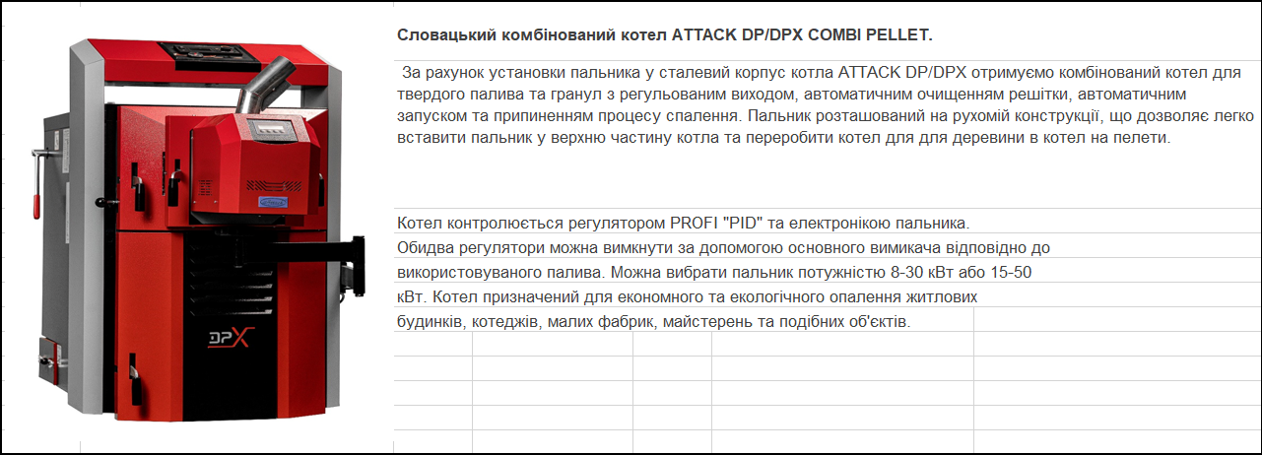
КОТЛИ КОМБІНОВАНІ
Ціни вказані з ПДВ |  |  |  |  |  |  |  | від 07.04.2025

Код | Модель | Потужність (kW) | Висота мм | Ширина мм | Глибина мм | Вага кг | Прайсова ціна EURO
25DPXCP | ATTACK 25 DPX COMBI PELLET | 10-25 | 1240 | 760 | 1250 | 480 | 6372
30DPXCP | ATTACK 30 DPX COMBI PELLET | 12-30 | 1240 | 760 | 1350 | 510 | 6781
35DPXCP | ATTACK 35 DPX COMBI PELLET | 14-35 | 1240 | 760 | 1350 | 510 | 6826
40DPXCP | ATTACK 40 DPX COMBI PELLET | 16-40 | 1240 | 760 | 1425 | 540 | 10800
45DPXCP | ATTACK 45 DPX COMBI PELLET | 18-45 | 1240 | 760 | 1425 | 540 | 10815
50DPXCP | ATTACK 50 DPX COMBI PELLET | 18-45 | 1240 | 760 | 1425 | 540 | 10846

PED200 | Шнек на пелети 2 м (для котлів 8 - 30 кВт) |  |  |  |  |  | 1047
PED210 | Шнек на пелети 2 м ((для котлів 15 - 50 кВт) |  |  |  |  |  | 1047
PEL5000 | Бункер на пелети на 500л |  |  |  |  |  | 1008

Attаck.Чавунні тверд. котли
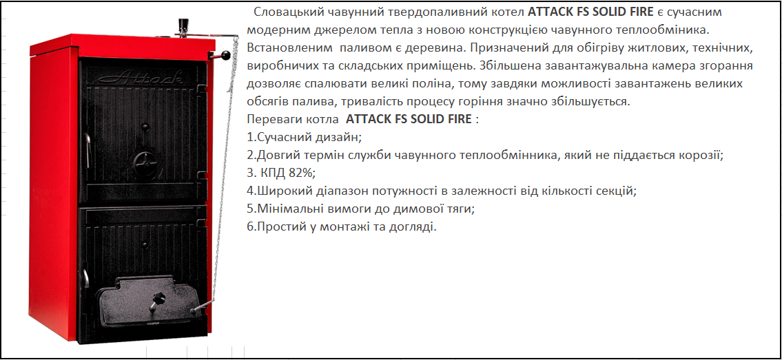
ЧАВУННІ ТВЕРДОПАЛИВНІ КОТЛИ
Ціни вказані з ПДВ |  |  |  | від 07.04.2025
 |  |  | ATTACK FS SOLID FIRE

Модель | К-ть секцій шт | Потужність (kW) | Висота мм | Ширина мм | Глибина мм | Вага кг | Прайсова ціна EURO
Attack FS3DA | 3сек. | 12 | 1023 | 500 | 425 | 226 | 2038
Attack FS4DA | 4сек. | 19 | 1023 | 500 | 575 | 288 | 2289
Attack FS5DA | 5сек. | 26 | 1023 | 500 | 725 | 350 | 2541
Attack FS6DA | 6сек. | 32 | 1023 | 500 | 875 | 412 | 2792
Attack FS7DA | 7сек. | 38 | 1023 | 500 | 1075 | 474 | 3062

Номінальна потужність вказана при використанні деревини

Attack.Чавунні газові котли
Ціни вказані з ПДВ |  |  |  |  |  |  |  | від 23.06.2026
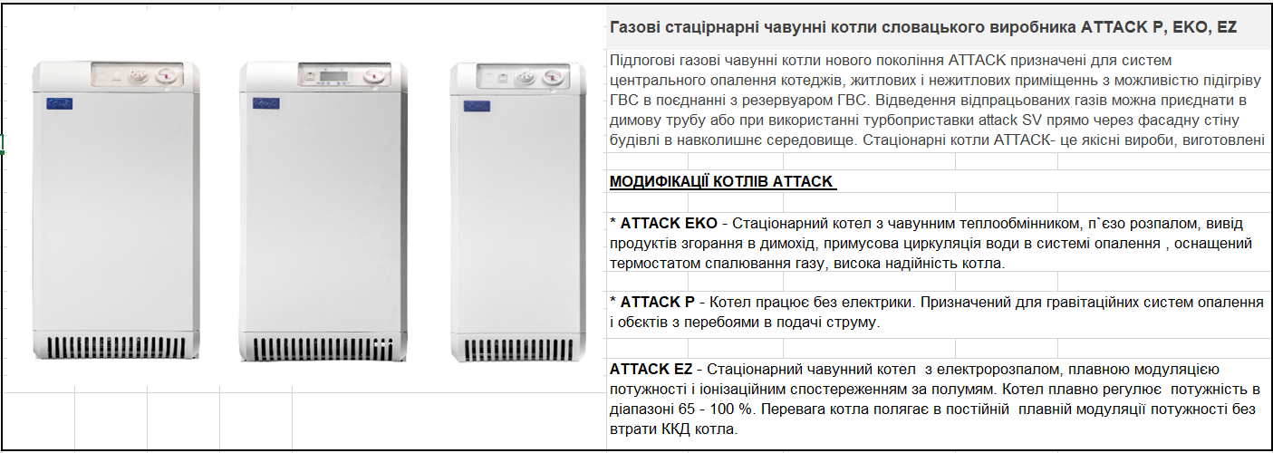

Модель | Потужність (kW) | Висота мм | Ширина мм | Глибина мм | Вага кг | Прайсова ціна EURO
Газовий котел ATTACK 12 EKO | 12 | 845 | 365 | 630 | 99 | 1191
Газовий котел ATTACK 15 EKO | 15 | 845 | 365 | 630 | 99 | 1191
Газовий котел ATTACK 20 EKO | 20 | 845 | 365 | 630 | 99 | 1191
Газовий котел ATTACK 25 EKO | 25 | 845 | 445 | 580 | 125 | 1334
Газовий котел ATTACK 30 EKO | 30 | 845 | 445 | 580 | 125 | 1334
Газовий котел ATTACK 35 EKO | 35 | 845 | 540 | 610 | 151 | 1626
Газовий котел ATTACK 40 EKO | 40 | 845 | 540 | 610 | 180 | 1830
Газовий котел ATTACK 45 EKO | 45 | 845 | 630 | 670 | 180 | 1830
Газовий котел ATTACK 50 EKO | 49.9 | 845 | 630 | 700 | 208 | 2144
Газовий котел ATTACK 25 EZ | 16-25 | 845 | 445 | 580 | 125 | 1830
Газовий котел ATTACK 35 EZ | 25-35 | 845 | 540 | 610 | 151 | 2144
Газовий котел ATTACK 45 EZ | 30-45 | 845 | 630 | 670 | 180 | 2432
Газовий котел ATTACK 15 P | 18 | 845 | 365 | 630 | 99 | 1352
Газовий котел ATTACK 25 P | 25 | 845 | 445 | 580 | 125 | 1489
Газовий котел ATTACK 35 P | 35 | 845 | 540 | 610 | 151 | 1648
Газовий котел ATTACK 45 P | 45 | 845 | 630 | 670 | 180 | 1931

Турбоприставка ATTACK SV - для газових котлів ATTACK

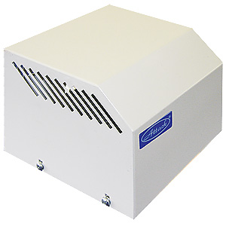
 |  | ATTACK SV

 |  | Додаткове обладнання до чавунних газових котлів. Забезпечує роботу котла в разі, коли немає можливості використовувати димову трубу. Обладнання оснащене витяжним запобіжником - маностатом. Підходить тільки до котлів, які мають підключення до електрики.

Модель |  |  |  |  | Потужність котла (kW) |  | Прайсова ціна EURO
Надбудова ATTACK SV3 |  |  |  |  | 15-20 |  | 203
Надбудова ATTACK SV4 |  |  |  |  | 25-30 |  | 203
Надбудова ATTACK SV5 |  |  |  |  | 35 |  | 203
Надбудова ATTACK SV6 |  |  |  |  | 40-45 |  | 242
Надбудова ATTACK SV7 |  |  |  |  | 50 |  | 254

Ferroli
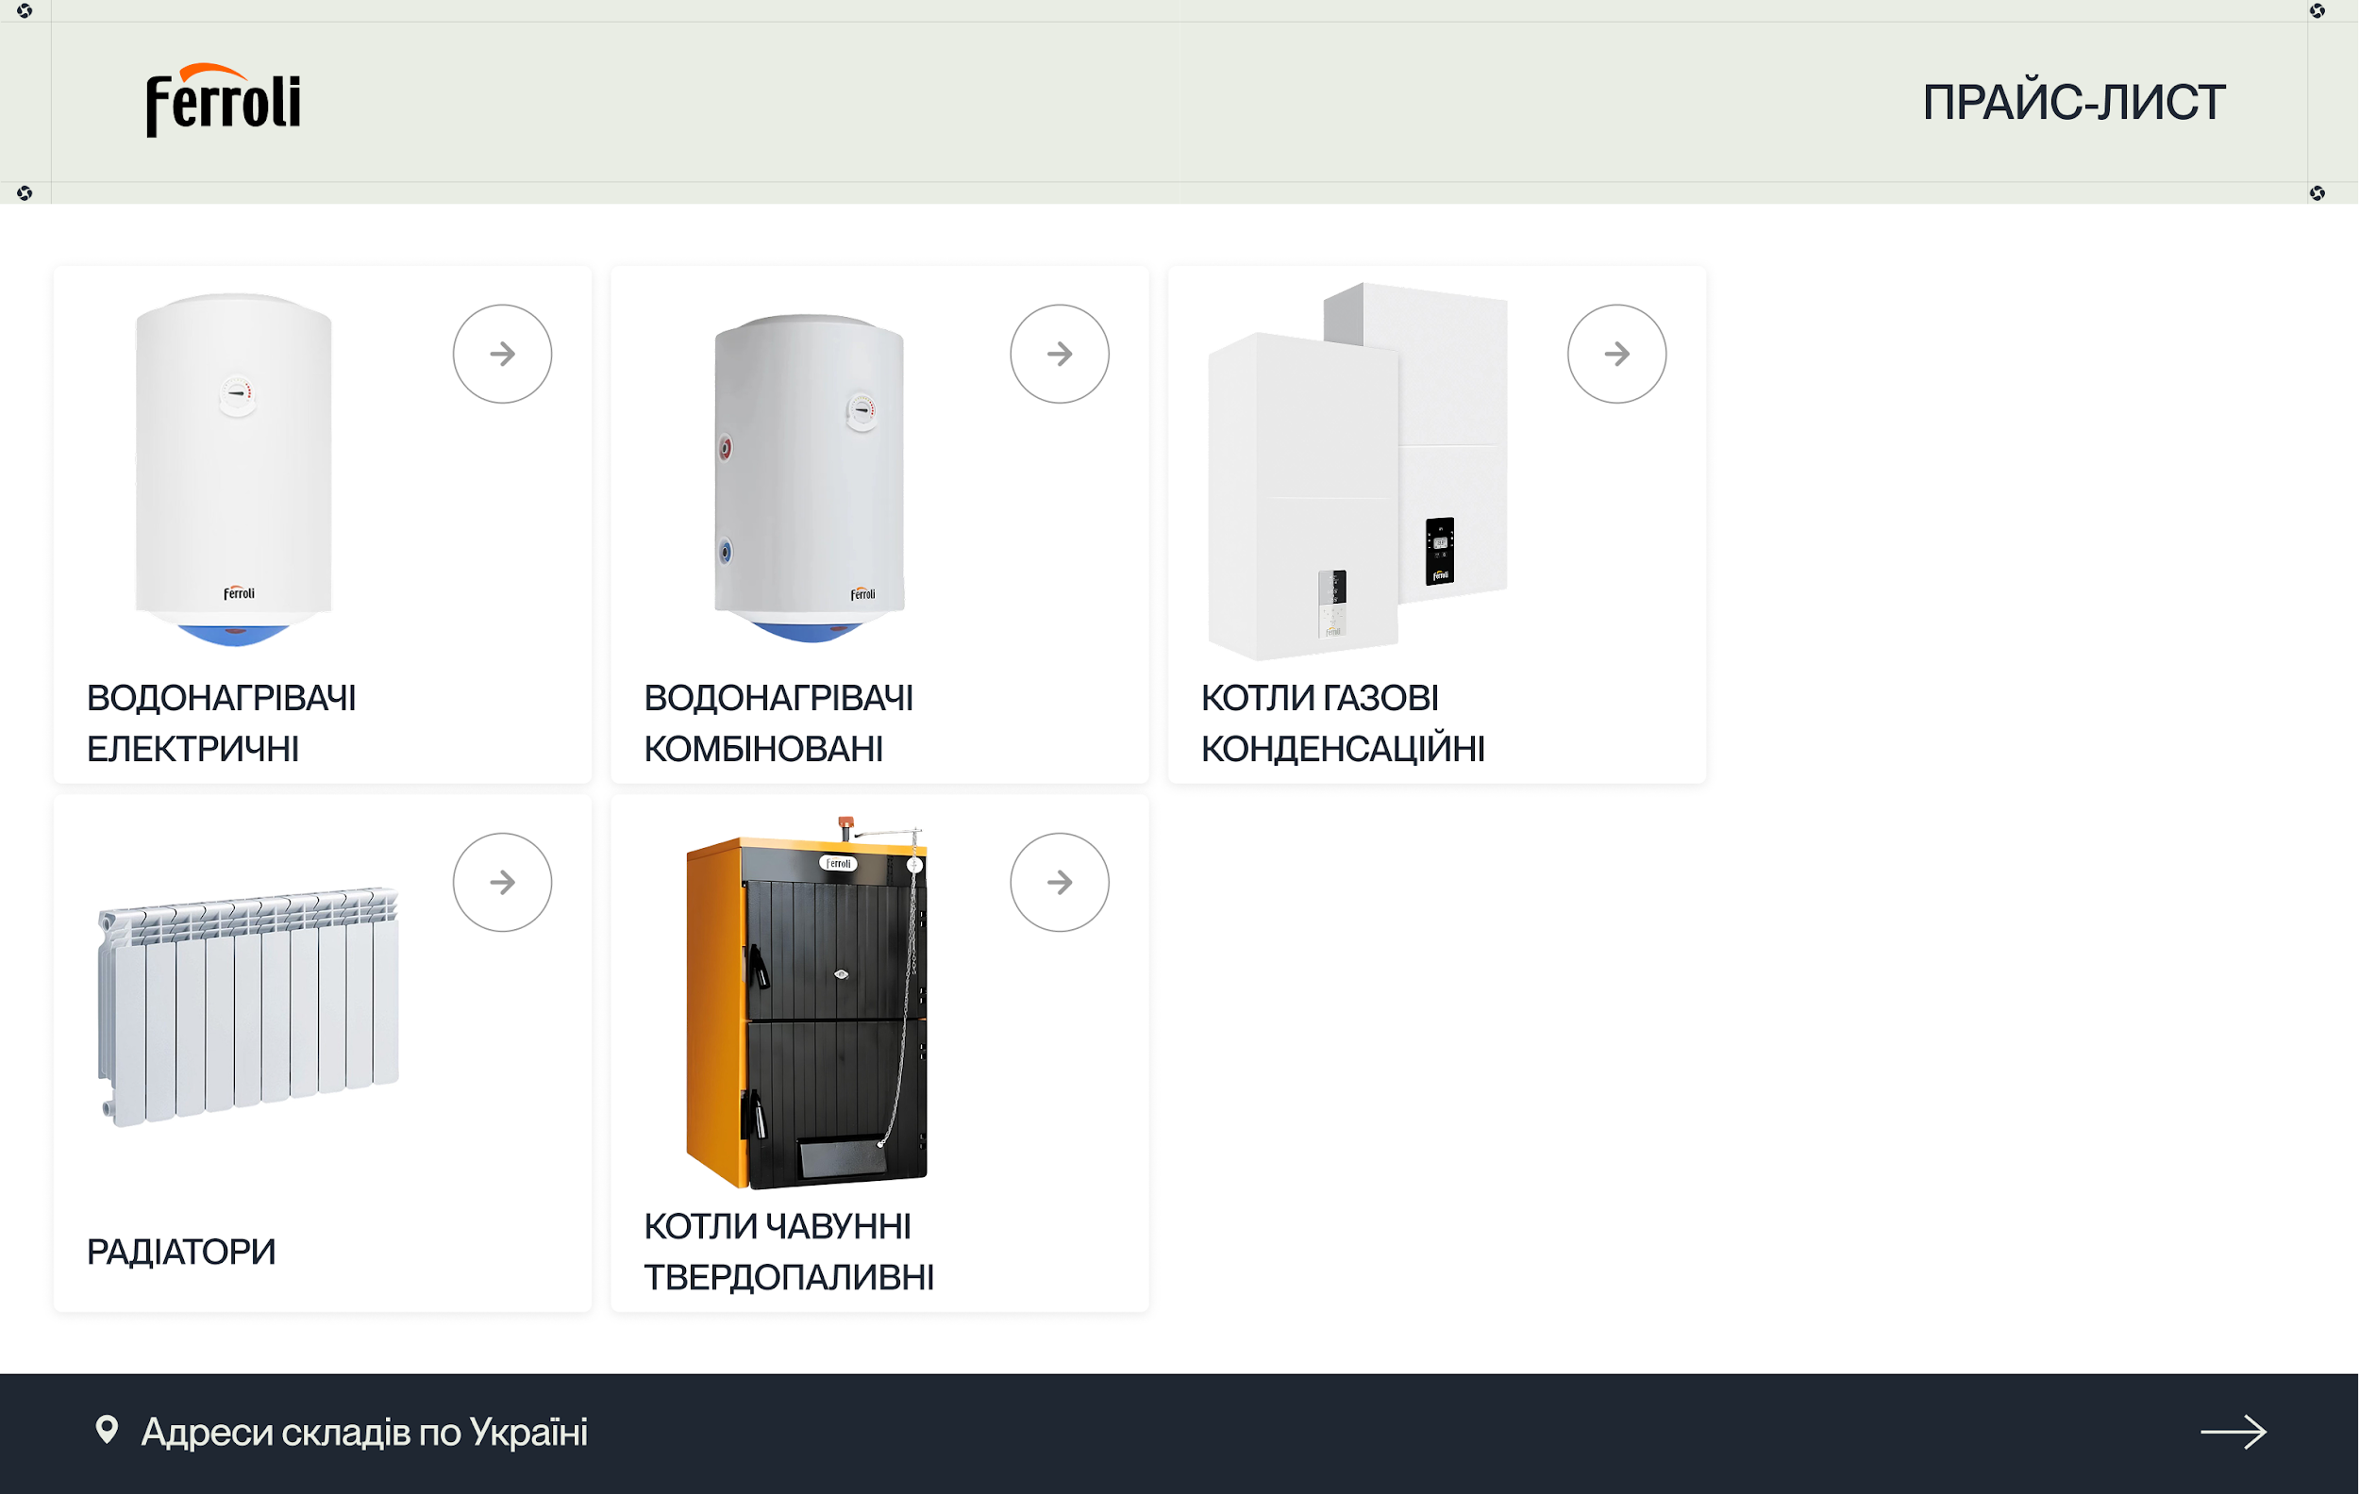

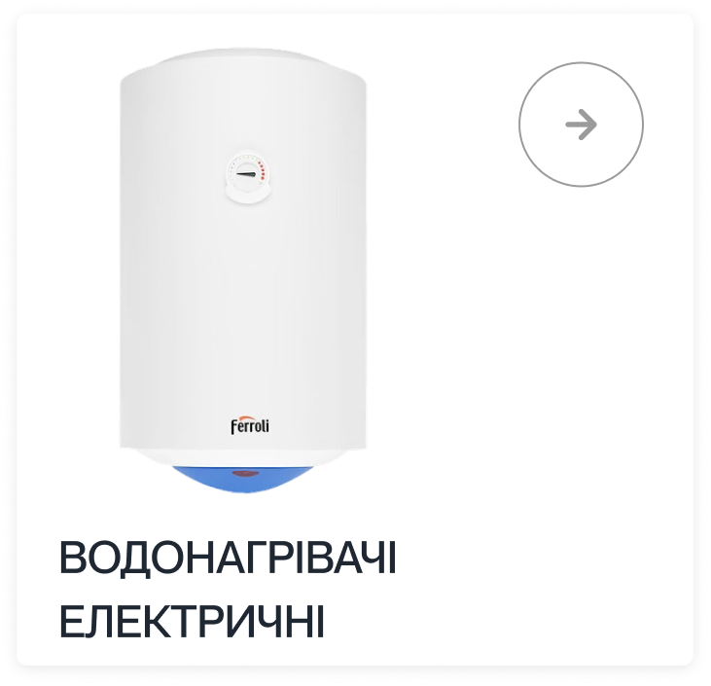
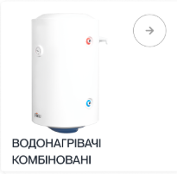
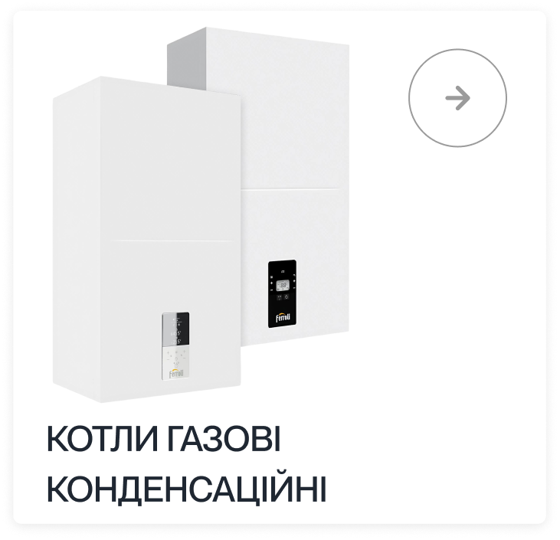

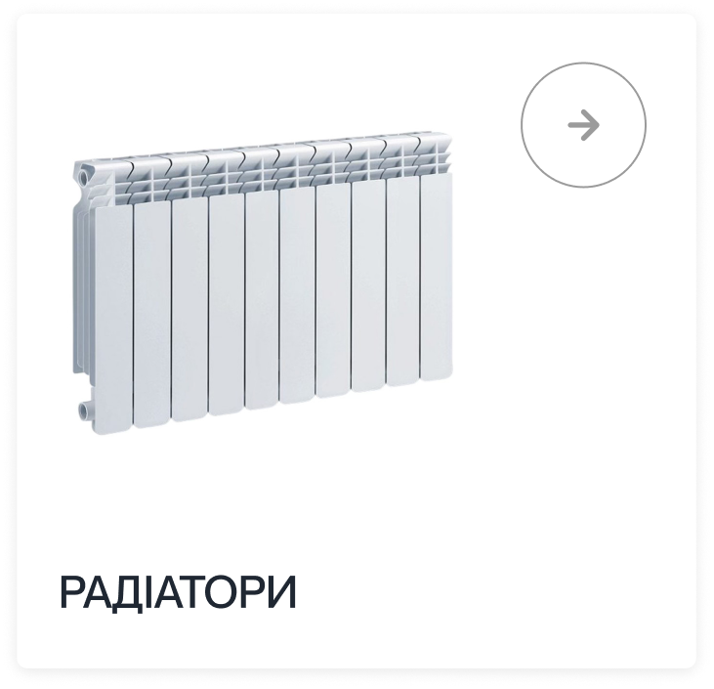
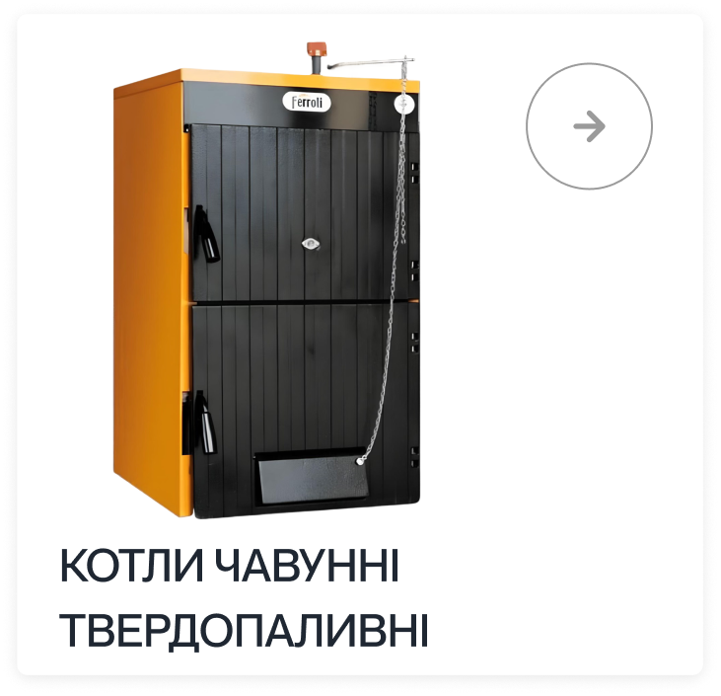

Контакти
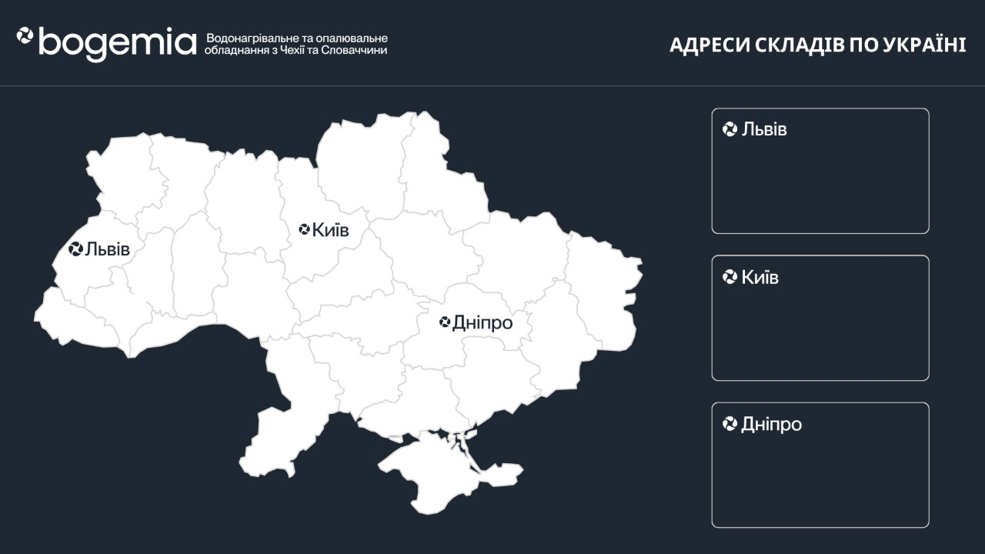

Рясне-Руське, вул. Архітектурна, 13 (навпроти АЗС “Socar”)
вул. Сім'ї Хохлових, 11/2 корпус Н

вул. Чехова, 45
вул. Молодогвардійська, 6А

вул. Ребета,10
вул. Іоанна Гена, 19

